상품제안서
모모카멜 보온보냉 부직포 가방 피크닉 도시락 | 상품코드: F23726

 |  |  |  |  |  |  | 02-412-0044 | www.easy1.co.kr
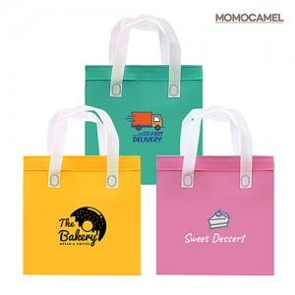 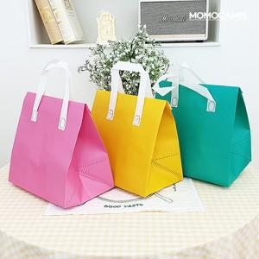 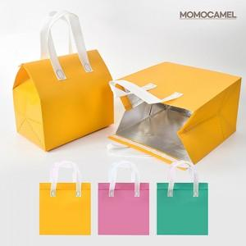

【상세/제작정보】 | ※ 풀칼라인쇄 불가하며, 실크인쇄 1도로만 진행 가능합니다.

【인쇄/포장옵션】 | 실크 / 포장불가능

【공급단가】 | 수량 | 100~ | 300~ | 500~ | 1,000~ | 3,000~
*VAT별도 | 단가 | 1,140원 | 1,100원 | 1,060원 | 1,020원 | 990원

【상품 URL】 | https://dev.easy1.co.kr:443/src/goods_detail.php?gdno=23726

